a) Nettoschuld pro Einw.
Finanzkennzahlen der Einwohnergemeinden des Kantons Zug 1)
Nettoschuld pro Einwohnerin oder Einwohner (in Franken)

Einwohnergemeinde | Rechnung 2014 | Rechnung 2015 | Rechnung 2016 | Rechnung 2017 | Rechnung 2018 | Rechnung 2019 | Rechnung 2020 | Rechnung 2021 | Rechnung 2022 | Rechnung 2023
Baar | -5,406 | -4,506 | -5,094 | -5,577 | -6,836 | -7,679 | -7,897 | -7,626 | -7,010 | -6,366
Cham | -1,092 | -994 | -1,443 | -2,116 | -3,002 | -3,743 | -3,840 | -4,812 | -4,927 | -5,475
Hünenberg | -1,631 | -566 | -363 | -572 | -970 | -1,278 | -1,427 | -2,576 | -2,764 | -2,786
Menzingen | -1,454 | -622 | -142 | -900 | -1,421 | -2,028 | -2,853 | -3,708 | -3,673 | -3,822
Neuheim | 48 | 166 | -559 | -651 | -694 | -1,319 | -787 | -1,885 | -2,289 | -1,213
Oberägeri | -3,756 | -1,217 | -2,082 | -3,125 | -4,268 | -5,477 | -5,368 | -5,007 | -4,243 | -4,670
Risch | - | - | - | - | -5,312 | -5,072 | -4,894 | -4,941 | -6,369 | -5,246
Steinhausen | -4,949 | -6,733 | -6,673 | -5,148 | -5,016 | -5,071 | -5,695 | -5,546 | -6,273 | -8,027
Unterägeri | -1,279 | -1,410 | -1,773 | -2,437 | -3,139 | -3,613 | -3,902 | -4,292 | -4,489 | -5,500
Walchwil | 898 | -828 | -130 | 1,693 | 2,270 | 1,920 | -1,973 | -3,397 | -3,970 | -5,252
Zug | -1,548 | -3,083 | -4,952 | -6,105 | -7,053 | -8,271 | -9,508 | -11,561 | -12,787 | -15,960
Mittelwert | -2,017 | -1,979 | -2,321 | -2,494 | -3,222 | -3,785 | -4,377 | -5,032 | -5,345 | -5,847

1) gemäss § 9 Abs. 2 der Finanzhaushaltverordnung vom 21. November 2017 (FHV; BGS 611.11) Die Nettoschuld gibt in Franken an, wie hoch das Fremdkapital minus das Finanzvermögen pro Einwohnerin oder Einwohner ist. Ein negativer Wert bedeutet ein Nettovermögen. Richtwerte gemäss HRM2: Es gibt keine absoluten Richtwerte; diese hängen vom Verhältnis der Ausgaben zu den Einnahmen ab.
Datenquelle: Jahresrechnungen der Einwohnergemeinden

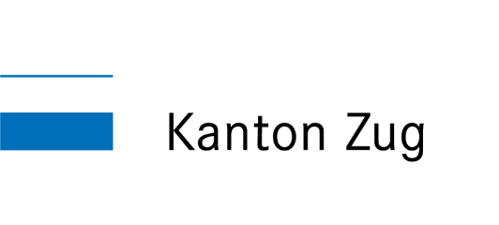
Fachstelle Statistik des Kantons Zug

